关系图
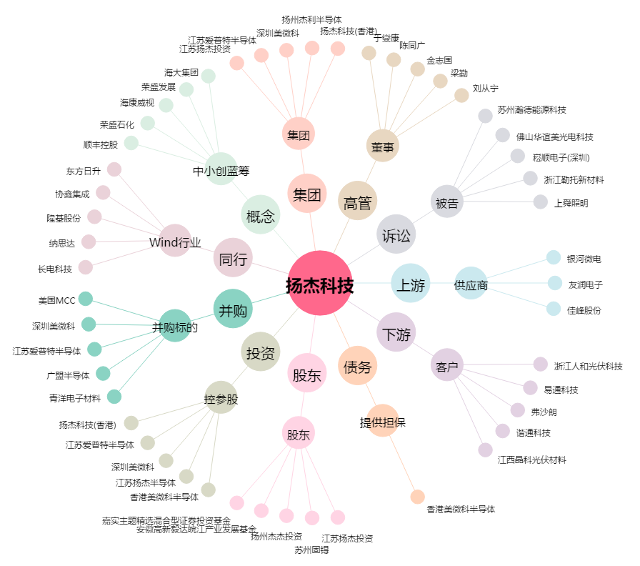
扬杰科技[300373.SZ] - 关系概览图

